Hoja1
FONDO PATRIMONIAL DE LAS EMPRESAS REFORMADAS
Relación de inventario en almacén
Correspondiente al periodo Octubre - Diciembre , 2022
Relación Inventario Material Gastable de Oficina
Código Institucional | Fecha Registro | Fecha de Adquisición | Descripción del activo o bien | Unidad de Medida | Existencia | Costo Unitario en RD$ | Valor en RD$
592 | 2017-05-14 | 2015-06-15 | ARMAZON 81/2 X 13 | UNIDADES 1/1 | 4 | 189.39 | 757.56
109 | 2017-05-14 | 2015-06-15 | ARMAZON 81/2X11 | UNIDADES 1/1 | 8 | 184.90 | 1,479.18
101 | 2017-05-14 | 2020-02-20 | BANDAS ELÁSTICAS (GOMITAS) | CAJAS 1/1 | 36 | 19.10 | 687.62
3633 | 2017-05-14 | 2018-09-25 | BANDEJAS PARA EL ESCRITORIO | UNIDADES 1/1 | 1 | 234.01 | 234.01
3308 | 2017-05-14 | 2018-01-08 | BORRADORES PARA PIZARRA | UNIDADES 1/1 | 5 | 36.58 | 182.90
3127 | 2017-05-14 | 14/042021 | BOTELLA DE TINTA EPSON CYAN T544 | UNIDADES 1/1 | 2 | 477.90 | 955.80
3129 | 2017-05-14 | 14/042021 | BOTELLA DE TINTA EPSON MAGENTA T544 | UNIDADES 1/1 | 2 | 477.90 | 955.80
3126 | 2017-05-14 | 14/042021 | BOTELLA DE TINTA EPSON NEGRO T544 | UNIDADES 1/1 | 2 | 477.90 | 955.80
3128 | 2017-05-14 | 14/042021 | BOTELLA DE TINTA EPSON YELLOW T544 | UNIDADES 1/1 | 2 | 477.90 | 955.80
3638 | 2014-11-20 | 2021-05-24 | CAJAS DE ALMACENAMIENTOS DE ARCHIVOS | UNIDADES 1/1 | 85 | 208.00 | 17,679.88
549 | 2010-07-01 | 2021-05-24 | CARPETA BLANCA DE 4 PULG CON BOLSILLO | UNIDADES 1/1 | 32 | 354.00 | 11,328.00
71 | 2010-07-01 | 2021-05-24 | CARPETA BLANCA NO.1 PULG. CON BOLSILLO | UNIDADES 1/1 | 22 | 177.00 | 3,894.00
72 | 2017-05-14 | 2021-05-24 | CARPETA BLANCA NO.11/2 PULG.CON BOLSILLO | UNIDADES 1/1 | 27 | 205.02 | 5,535.51
73 | 2017-05-14 | 2021-05-24 | CARPETA BLANCA NO.2 PULG. CON BOLSILLO | UNIDADES 1/1 | 57 | 232.68 | 13,262.98
74 | 2017-05-14 | 2021-05-24 | CARPETA BLANCA NO.3 PULG. CON BOLSILLO UNIDADES 1/1 | UNIDADES 1/1 | 58 | 301.51 | 17,487.52
70 | 2017-05-14 | 2021-05-24 | CARPETA BLANCA 1/2 PULG. | UNIDADES 1/1 | 23 | 116.36 | 2,676.20
244 | 2017-05-14 | 2021-05-24 | CARTULINA DE HILO 81/2X11 BLANCO | UNIDADES 1/1 | 448 | 2.18 | 978.25
161 | 2014-11-20 | 2020-02-14 | CARTULINA DE HILO 8/12X11 CREMA | UNIDADES 1/1 | 620 | 2.00 | 1,237.89
78 | 2014-11-20 | 2020-02-14 | CD EN BLANCO (CON ESTUCHES) | UNIDADES 1/1 | 689 | 45.27 | 31,188.14
27 | 2014-11-20 | 2020-02-14 | CINTAS PARA CALCULADORAS | UNIDADES 1/1 | 13 | 29.12 | 378.54
47 | 2014-11-20 | 2018-10-02 | CLIP GRANDE NO.2 | CAJAS 100/1 | 105 | 30.71 | 3,224.43
46 | 2014-11-20 | 2021-05-24 | CLIP PEQUEÑO NO.1 | CAJAS 100/1 | 78 | 12.28 | 957.65
2609 | 2014-11-20 | 2021-05-24 | CLIPS BINDER DE 19 MM (BILLETEROS) | UNIDADES 1/1 | 220 | 21.17 | 4,657.22
296 | 2017-05-14 | 2021-05-24 | CLIPS BINDER DE 51 MM(CLIPS BILLETEROS) | UNIDADES 1/1 | 141 | 109.11 | 15,384.35
126 | 2017-05-14 | 2021-05-24 | CLIPS BINDERS DE 32MM (BILLETEROS) | UNIDADES 1/1 | 100 | 50.48 | 5,048.04
54 | 2010-07-01 | 2021-10-06 | CORRECTORES LIQUIDO | UNIDADES 1/1 | 65 | 34.28 | 2,227.98
3626 | 2017-05-14 | 2021-05-24 | DISPENSADOR PARA TAPE 3/4 | UNIDADES 1/1 | 10 | 247.80 | 2,478.00
129 | 2017-05-14 | 2021-10-06 | DVD-R ORIGINAL (CON ESTUCHES) | UNIDADES 1/1 | 320 | 44.39 | 14,205.47
1494 | 2017-05-14 | 2019-11-11 | FELPA UNI-BALL SIGNO IMPACT 207 AZUL | UNIDADES 1/1 | 19 | 171.10 | 3,250.90
1495 | 2017-05-14 | 2021-05-24 | FELPA UNI-BALL SIGNO IMPACT 207 NEGRA | UNIDADES 1/1 | 24 | 104.95 | 2,518.90
60 | 2017-05-14 | 2021-05-24 | FELPAS NEGRAS | UNIDADES 1/1 | 36 | 19.39 | 698.19
61 | 2017-05-14 | 2021-10-06 | FELPAS ROJAS | UNIDADES 1/1 | 68 | 118.75 | 8,074.75
1695 | 2014-11-20 | 2021-05-24 | FOLDER PARTITION VERDE 8 1/2X11 | UNIDADES 1/1 | 129 | 116.86 | 15,075.43
3629 | 2017-05-14 | 2021-05-24 | FOLDER 8 1/2 X 11 | CAJAS 100/1 | 9 | 472.00 | 4,248.00
1696 | 2010-07-01 | 2020-02-20 | FOLDERS PARTITION ROJO 6 DIV | CAJAS 15/1 | 11 | 392.73 | 4,319.98
66 | 2010-07-01 | 2020-02-20 | GOMA PARA BORRAR | UNIDADES 1/1 | 55 | 4.70 | 258.55
3630 | 2010-07-01 | 2020-02-20 | GRAPADORA GRANDE | UNIDADES 1/1 | 5 | 2,832.00 | 14,160.00
3634 | 2010-07-01 | 2020-02-20 | GRAPADORAS NO.26/6 | UNIDADES 1/1 | 7 | 420.00 | 2,939.98
48 | 2010-07-01 | 2020-02-20 | GRAPAS ESTÁNDAR NO.26 | CAJAS 5000/1 | 44 | 33.74 | 1,484.45
49 | 2017-05-14 | 2021-05-24 | GRAPAS ESTÁNDAR NO.39 | CAJAS 1000/1 | 20 | 112.47 | 2,249.39
26 | 2017-05-14 | 2017-10-16 | GRAPAS STAPLE-L1 CANON | UNIDADES 1/1 | 2 | 2,606.27 | 5,212.55
2473 | 2010-07-01 | 2017-05-17 | GRAPAS XEROX WORKCENTRE 5335 | UNIDADES 1/1 | 1 | 5,379.62 | 5,379.62
1823 | 2017-05-14 | 2021-10-06 | LABEL BLANCO DYMO | CAJAS 1/1 | 18 | 669.30 | 12,047.42
1161 | 2017-05-14 | 2018-07-23 | LABEL 2X4 TRANSPARENTE | CAJAS 500/1 | 4 | 1,293.56 | 5,174.26
51 | 2017-05-14 | 2021-10-06 | LABELS PARA CD | UNIDADES 1/ | 850 | 4.99 | 4,238.27
50 | 2017-05-14 | 2019-11-11 | LABELS PARA FOLDELS | UNIDADES 1/1 | 4,163.00 | 0.23 | 941.67
52 | 2017-05-14 | 2017-05-17 | LABELS 1"X4" | UNIDADES 1/1 | 1,598.00 | 3.91 | 6,241.63
53 | 2014-11-20 | 2021-10-06 | LABELS 81/2X11 | UNIDADES 1/1 | 140 | 3.88 | 543.10
56 | 2010-07-01 | 2018-07-23 | LAPICEROS NEGROS | UNIDADES 1/1 | 104 | 5.31 | 552.66
58 | 2010-07-01 | 2017-05-17 | LAPICEROS ROJOS | UNIDADES 1/1 | 23 | 7.66 | 176.22
55 | 2017-05-14 | 2021-05-24 | LAPICES DE CARBON HB 2 | UNIDADES 1/1 | 225 | 4.53 | 1,018.58
82 | 2017-05-14 | 2019-11-11 | LIBRETA GRANDE (8 1/2X11) BLANCA | UNIDADES 1/1 | 261 | 47.20 | 12,319.20
81 | 2017-05-14 | 2020-02-20 | LIBRETAS PEQUEÑA BLANCAS | UNIDADES 1/1 | 236.00 | 25.96 | 6,126.56
128 | 2017-05-14 | 2021-05-24 | LIBRO RECORD | UNIDADES 1/1 | 18.00 | 258.25 | 4,648.44
299 | 2017-05-14 | 2021-05-24 | MANUALES DE ORGANIZACIÓN | UNIDADES 1/1 | 27 | 1,432.60 | 38,680.20
782 | 2017-05-14 | 2021-05-24 | MARCADORES AZULES | UNIDADES 1/1 | 87 | 13.28 | 1,155.63
68 | 2017-05-14 | 2021-05-24 | MARCADORES NEGROS | UNIDADES 1/1 | 78 | 13.30 | 1,037.72
...
Relación de inventario en almacén
 |  |  |  |  |  |  | $173,772.70

Relación de inventario en almacén
Correspondiente al periodo Octubre - Diciembre , 2022
Relación Inventario Equipamientos de Proyectos
Código Institucional | Fecha Registro | Fecha de Adquisición | Descripción del activo o bien | Unidad de Medida | Existencia | Costo Unitario en RD$ | Valor en RD$
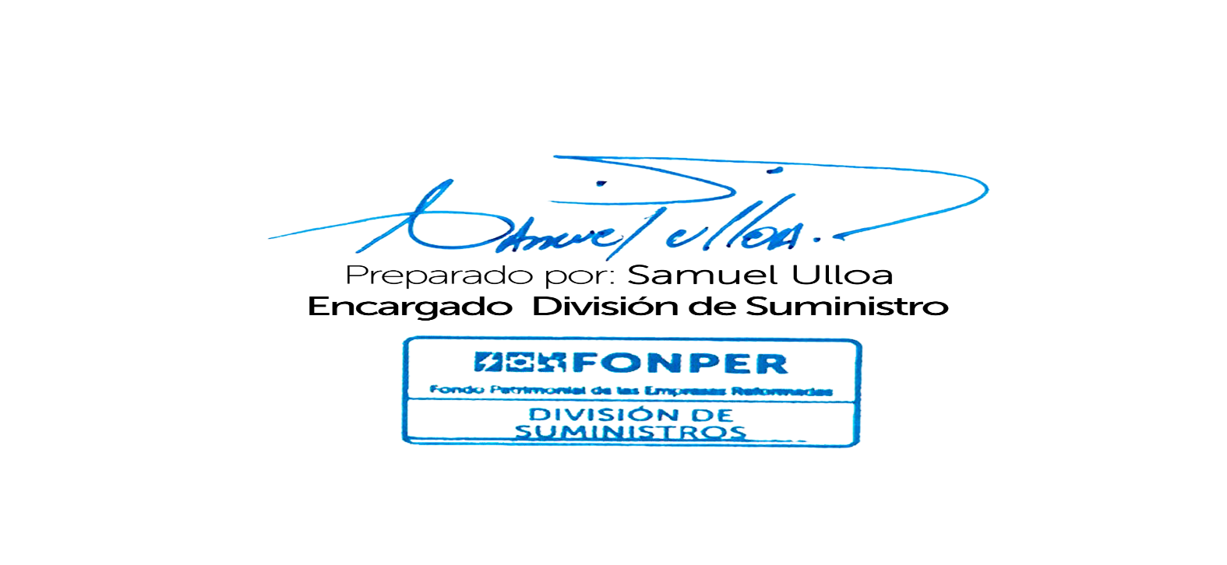
3753 | 14/10/2022 | 2022-03-11 | BOTIQUÍN | UNIDADES 1/1 | 10.00 | 8,850.00 | 88,500.00
3763 | 26/10/2022 | 15/11/2022 | COMPUTADORAS Y ACCESORIOS | UNIDADES 1/1 | 15.00 | 61,194.80 | 917,922.00
3764 | 26/10/2022 | 15/11/2022 | IMPRESORAS | UNIDADES 1/1 | 10.00 | 14,794.84 | 147,948.40
3791 | 31/10/2022 | 14/12/2022 | MESAS DE ACERO INOXIDABLE CON RUEDAS | UNIDADES 1/1 | 6.00 | 94,235.74 | 565,414.46
 |  |  |  |  |  |  | $1,719,784.86

